R2 (MATLAB vs BETTER)
 | MATLAB | BETTER
Gas | 0.968 | 0.871
총계 | 0.986 | 0.986
Elec | 0.980 | 0.979
Gas | 0.982 | 0.980
총계 | 0.905 | 0.905
Elec | 0.970 | 0.958
Gas | 0.891 | 0.866
총계 | 0.976 | 0.976
Elec | 0.976 | 0.972
Gas | 0.988 | 0.989
총계 | 0.970 | 0.968
Elec | 0.979 | 0.978
Gas | 0.986 | 0.985
총계 | 0.503 | 0.780
Elec | 0.983 | 0.983
총계 | 0.981 | 0.973
Elec | 0.981 | 0.973
Gas | 0.909 | 0.914
총계 | 0.959 | 0.959
Elec | 0.928 | 0.929
Gas | 0.867 | 0.965
총계 | 0.949 | 0.949
Elec | 0.974 | 0.974
Gas | 0.274 | 0.060
총계 | 0.991 | 0.991
Elec | 0.987 | 0.987
총계 | 0.954 | 0.941
Dist | 0.954 | 0.941
Elec | 0.840 | 0.839
총계 | 0.820 | 0.831

app4 MATLAB cpm parameters
회귀계수 설명
출처 : fn_CPM_run.m
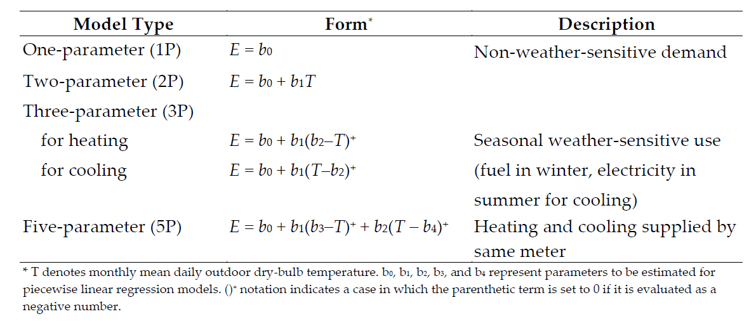
'2p_h' | % b0_0 : 좌측 기울기
 | % b1_0 : 우측 상수항

'2p_c' | % b0_0 : 좌측 상수항
 | % b1_0 : 우측 기울기

'3p_h' | % b0_0 : 상수항
 | % b1_0 : 기울기
 | % b2_0 : 변곡점

'3p_c' | % b0_0 : 상수항
 | % b1_0 : 기울기
 | % b2_0 : 변곡점

'5p' | % b0_0 : 상수항
 | % b1_0 : 좌측 기울기
 | % b2_0 : 우측 기울기
 | % b3_0 : 좌측 변곡점
 | % b4_0 : 우측 변곡점

